Sayfa1
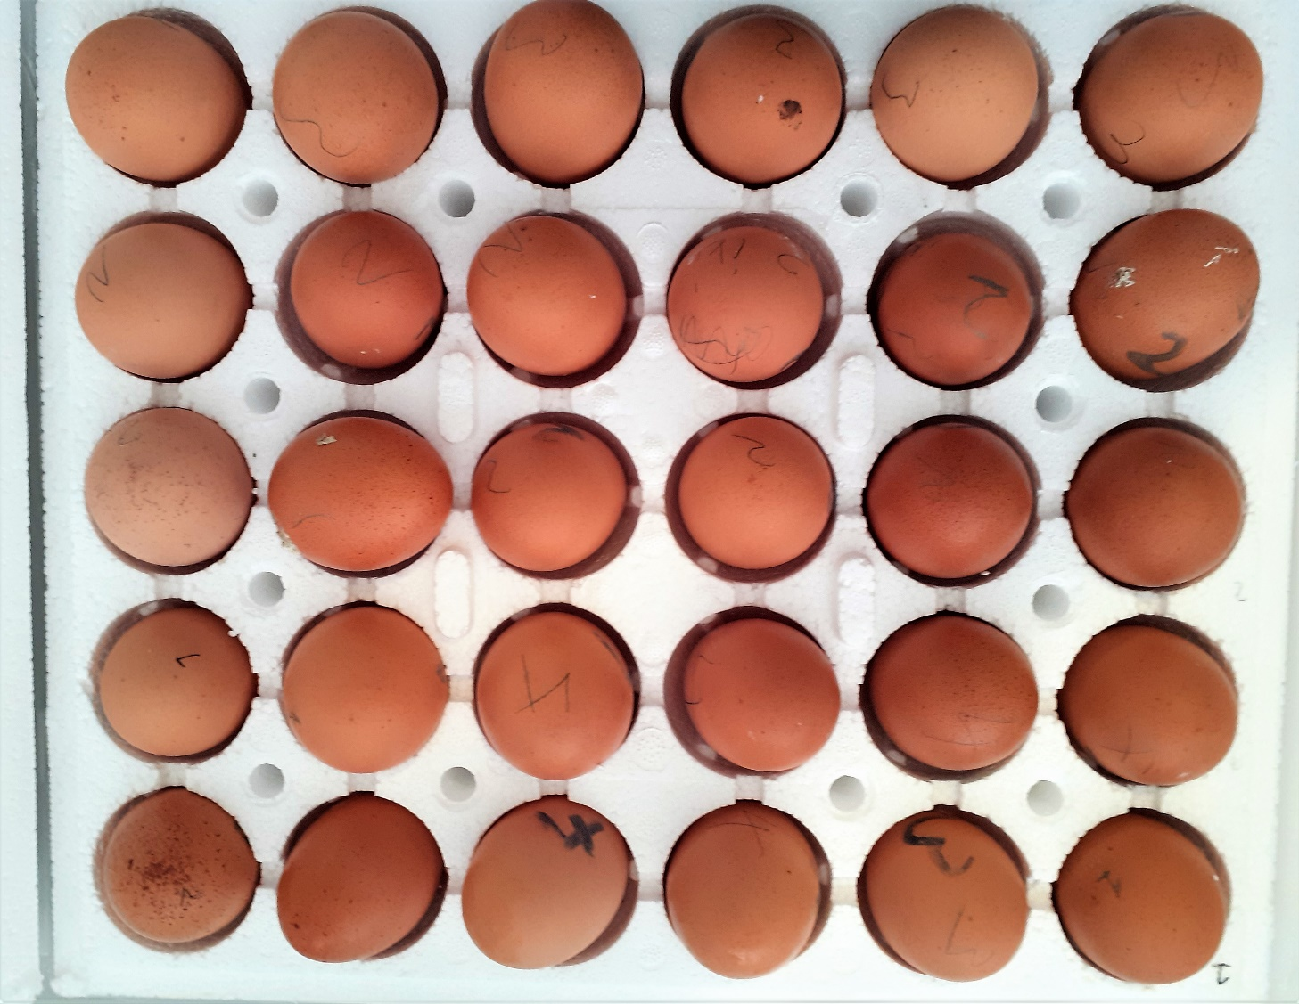
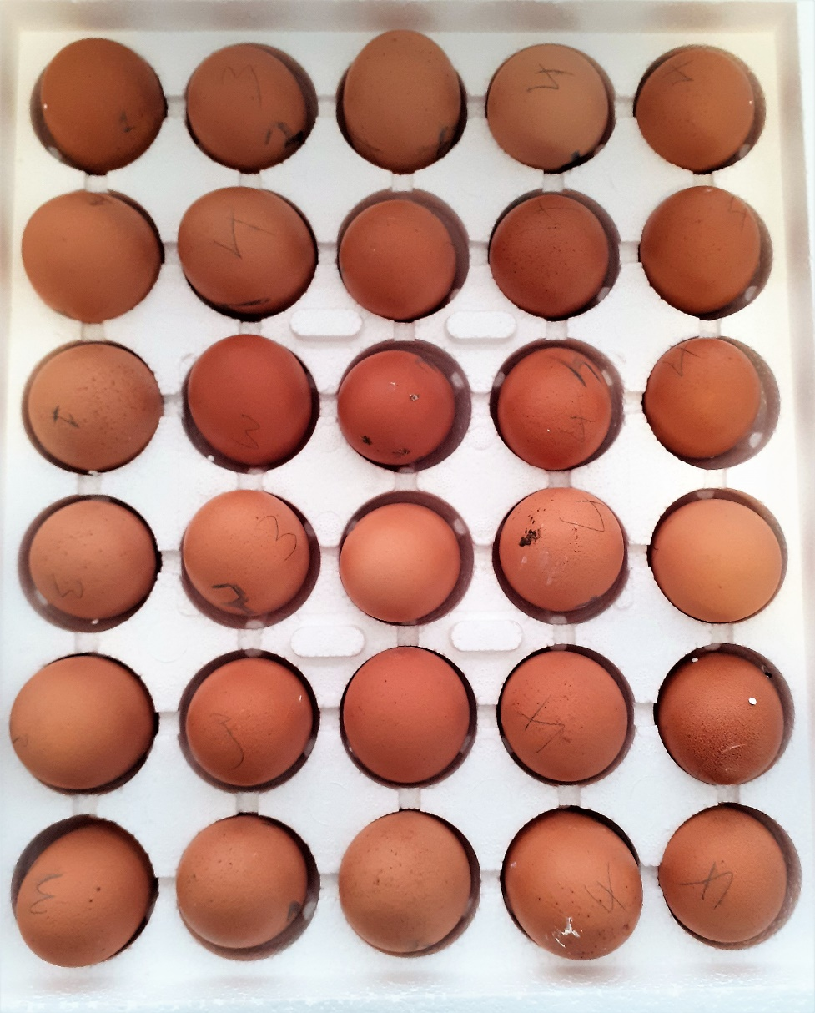
Numune Adı | TAS(mmol/L) | TOS (µmol/L) | OSI | CAT (U/L) | CHOL (mg/dL)
GRUP 1-1 | 0.45 | 13.15 | 2.922 | 58 | 209
GRUP 1-2 | 0.65 | 9.38 | 1.443 | 96 | 216
GRUP 1-3 | 0.49 | 8.67 | 1.769 | 64 | 242 | Bu çalışmada "Relassay" marka kitler kullanılmıştır.
GRUP 1-4 | 0.65 | 8.71 | 1.340 | 76 | 214 | Kullanılan cihaz: Mindray marka BS300 model tam otomatik biyokimya cihazı
GRUP 1-5 | 0.51 | 8.86 | 1.737 | 82 | 173
GRUP 1-6 | 0.61 | 7.52 | 1.233 | 86 | 221
GRUP 1-7 | 0.64 | 7.42 | 1.159 | 106 | 215
GRUP 1-8 | 0.56 | 8.25 | 1.473 | 90 | 232 | TAS: Total Antioxidant Status
GRUP 1-9 | 0.59 | 5.4 | 0.915 | 83 | 234 | TOS: Total Oxidant Status
GRUP 1-10 | 0.67 | 7.46 | 1.113 | 87 | 192 | OSI: Oxidative Stress Index
GRUP 2-1 | 0.5 | 9.38 | 1.876 | 58 | 225 | CAT: Catalase
GRUP 2-2 | 0.62 | 10.35 | 1.669 | 91 | 222 | CHOL: Cholesterol
GRUP 2-3 | 0.73 | 10.14 | 1.389 | 124 | 230
GRUP 2-4 | 0.74 | 8.36 | 1.130 | 138 | 245
GRUP 2-5 | 0.43 | 6.24 | 1.451 | 45 | 217 | Çiğ Yumurta sarısından Chol tayini için numune hazırlanışı:
GRUP 2-6 | 0.48 | 7.93 | 1.652 | 99 | 221 | Numuneden 0,1 gr alındı, üzerine 1 ml izopropil (%99.7) alkol eklendikten sonra 1dk. vortekslendi.
GRUP 2-7 | 0.73 | 8.25 | 1.130 | 160 | 186 | 37 ° C' de 10 dk inkübe edildikten sonra 3000 rpm'de 5 dk santrifüj edildi.
GRUP 2-8 | 0.67 | 8.54 | 1.275 | 116 | 211 | Elde edilen supernatant kısmından Chol tayini yapıldı.
GRUP 2-9 | 0.56 | 8.05 | 1.438 | 96 | 220
GRUP 2-10 | 0.51 | 7.6 | 1.490 | 84 | 239 | Çiğ yumurta sarısından TAS, TOS ve CAT tayini için numune hazırlanışı:
GRUP 3-1 | 0.66 | 8.69 | 1.317 | 113 | 245 | Numune 1:3 oranında distile su ile seyreltildikten sonra; 1 dk. vortekslendi.
GRUP 3-2 | 0.64 | 9.09 | 1.420 | 97 | 203 | Elde edilen çözelti +4°C 15.000 rpm'de 5 dk santrifül edildikten sonra supenatant kısmından TAS, TOS ve CAT tayini yapıldı.
GRUP 3-3 | 0.59 | 8.48 | 1.437 | 96 | 132
GRUP 3-4 | 0.56 | 8.49 | 1.516 | 97 | 184 | MYMNE(tablet) hazırlanışı:
GRUP 3-5 | 0.54 | 5.55 | 1.028 | 95 | 208 | Tabletlerden 0,5gr (yaklaşık 2buçuk tablet) alındı, üzerine 1 ml izopropil (%99.7) alkol ve 1ml distile su eklendikten sonra 1dk. vortekslendi.
GRUP 3-6 | 0.44 | 8.59 | 1.952 | 53 | 161 | 30. ve 60. dakikalarda 1er dk vortekslendikten sonra +4°C 7000rpm ile 2dk santrifüj edildikten sonra
GRUP 3-7 | 0.59 | 8.28 | 1.403 | 106 | 167 | supenatant kısmından TAS, TOS tayini yapıldı.
GRUP 3-8 | 0.56 | 8.07 | 1.441 | 112 | 155
GRUP 3-9 | 0.55 | 8.24 | 1.498 | 72 | 169
GRUP 3-10 | 0.47 | 8.2 | 1.745 | 56 | 227
GRUP 4-1 | 0.52 | 5.91 | 1.137 | 67 | 208
GRUP 4-2 | 0.59 | 8.3 | 1.407 | 104 | 167
GRUP 4-3 | 0.53 | 6.83 | 1.289 | 82 | 217
GRUP 4-4 | 0.48 | 8.31 | 1.731 | 101 | 177
GRUP 4-5 | 0.48 | 8.07 | 1.681 | 75 | 207
GRUP 4-6 | 0.67 | 7.65 | 1.142 | 111 | 132
GRUP 4-7 | 0.69 | 9.5 | 1.377 | 133 | 146
GRUP 4-8 | 0.62 | 8.69 | 1.402 | 114 | 188
GRUP 4-9 | 0.55 | 7.7 | 1.400 | 92 | 134
GRUP 4-10 | 0.53 | 7.47 | 1.409 | 79 | 173
MYMNE(TABLET) | 2.39 | 178 | 7.448

